FT08161 热压主标和Logo标
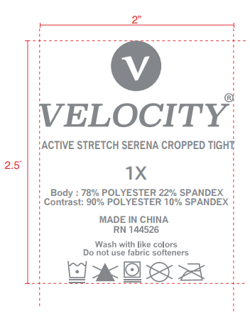
订单号 | 款号 | 烫标型号 | 尺码 | 更新数量 |  | 已生产数量 | 需要补做数量
FT08161 | XCVX64152 | VEL-HL0014（防升华） | 1X | 16476 |  | 16476 | 0
 |  |  | 2X | 10984 |  | 10984 | 0
 |  |  | 3X | 5492 |  | 5492 | 0
 |  | VEL-HL0014（无防升华） | 1X | 10926 |  | 9072 | 1854
 |  |  | 2X | 7284 |  | 6048 | 1236
 |  |  | 3X | 3713 |  | 3083 | 630
 |  | VEL-LOGO001（防升华） |  | 32632 |  | 32632 | 0
 |  | VEL-LOGO001（无防升华） |  | 21852 | 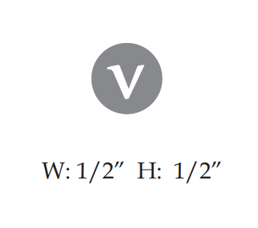 | 18144 | 3708

